画像
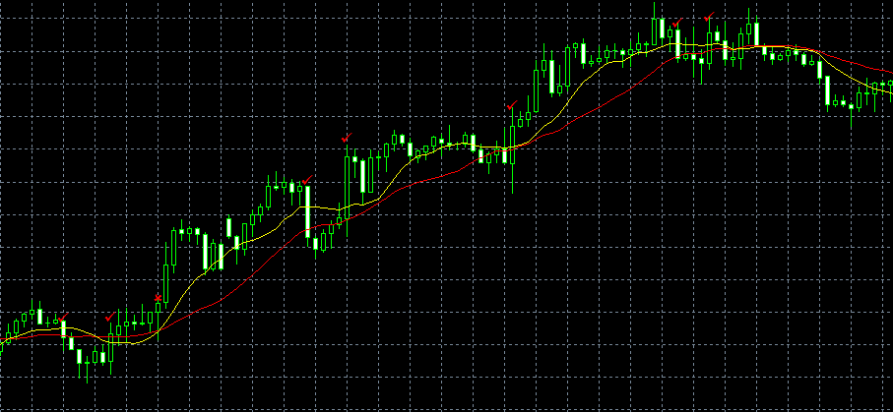
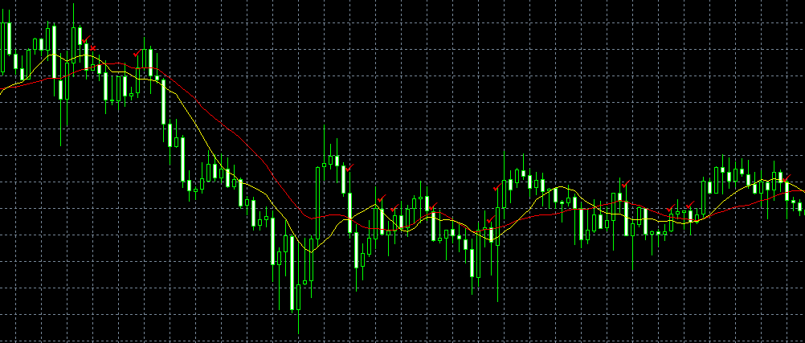
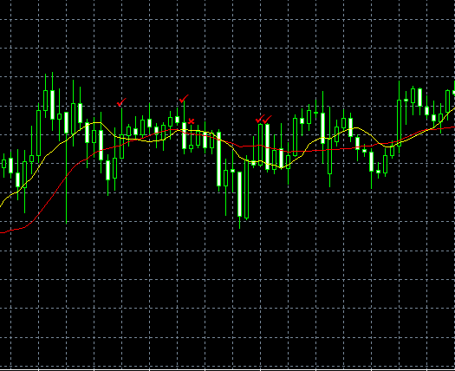
✓がＲＢで、×がｴﾝﾄﾘｰです。
決済はﾄﾚｰﾃﾞｨﾝｸﾞｽﾄｯﾌﾟです。

